TD
Distribución por mes
Mes
enero
febrero
diciembre
Total general
 | Suma de Valor Total Solicitado | Suma de Valor Transporte Solicitado | Suma de Valor Hospedaje Solicitado | Suma de Valor Alimentación Solicitado | Suma de Valor Tiquete Solicitado
enero
febrero
diciembre
Total general

Distribución por tipo deproyecto

Mes | (Varios elementos)

Centro de Costos
H97001
A03001
A28001
H71002
A28002
H88001
H64003
A14001
207101
H95001
A27001
A23001
700000
G01001
H64001
H92001
A01001
A15001
H71001
002201
A29001
H24006
206202
A25001
Total general

Soporte - Halazgos
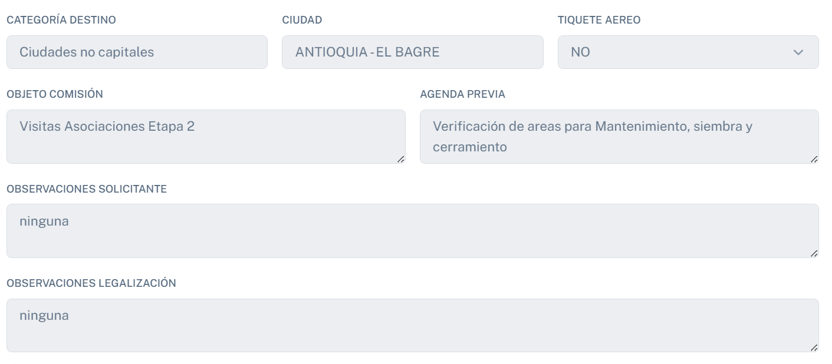
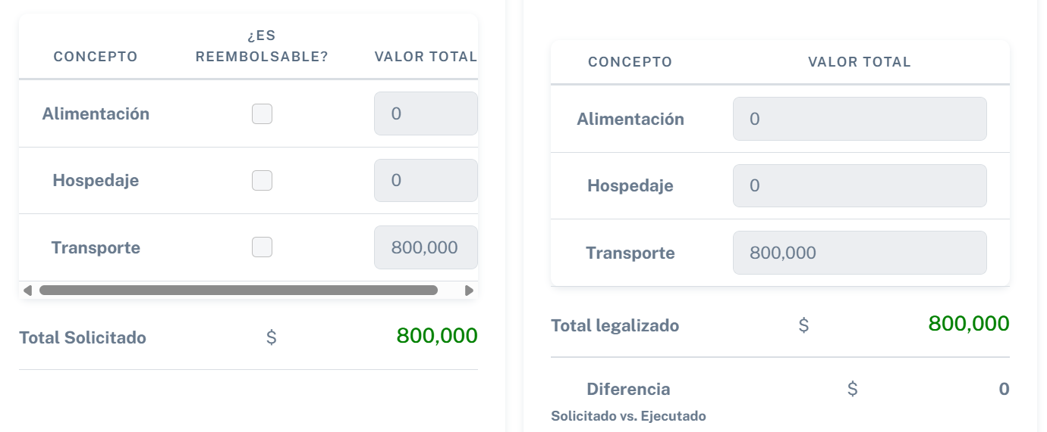
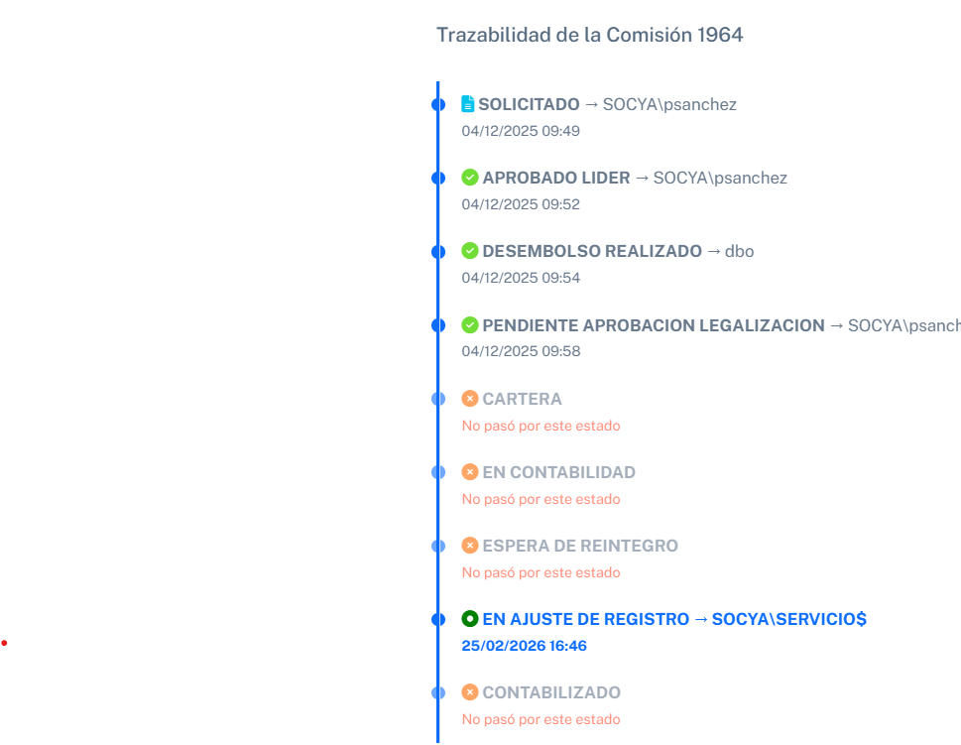
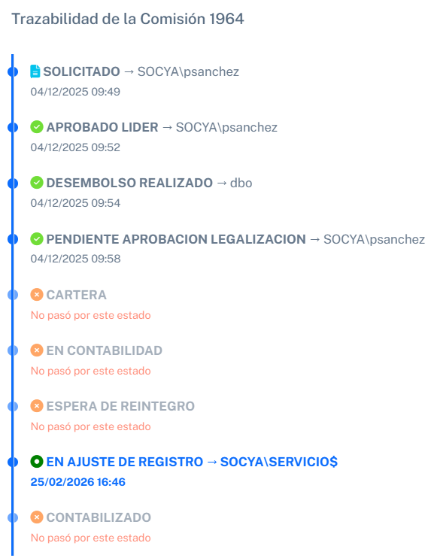
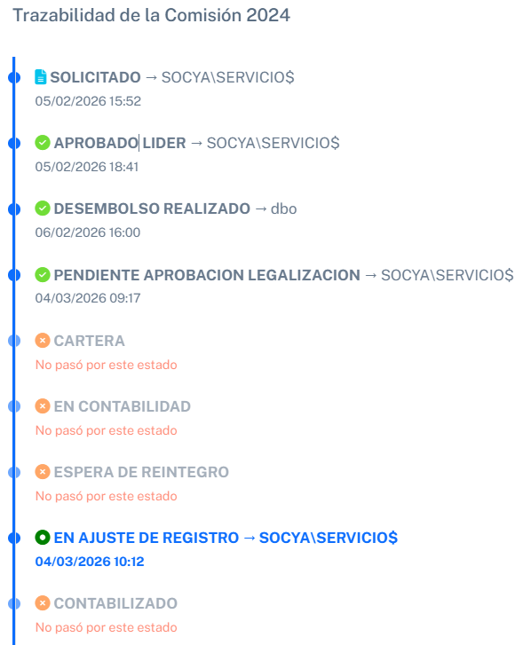
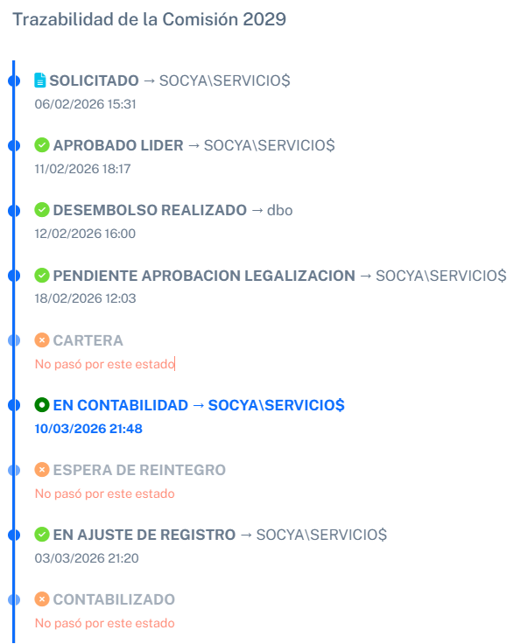
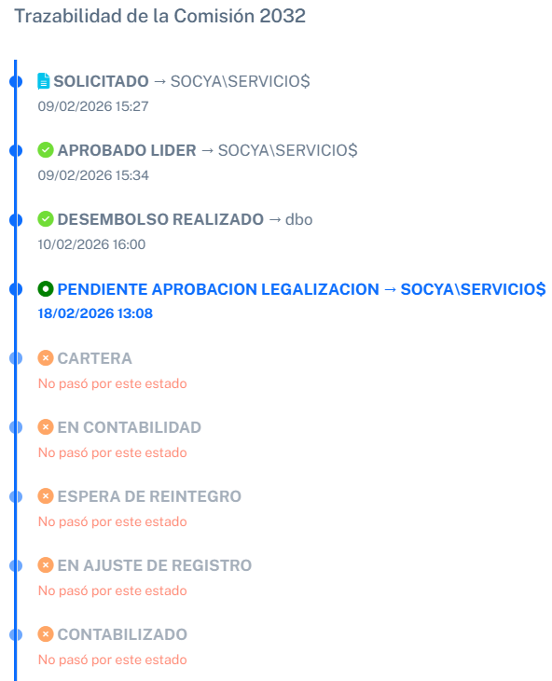
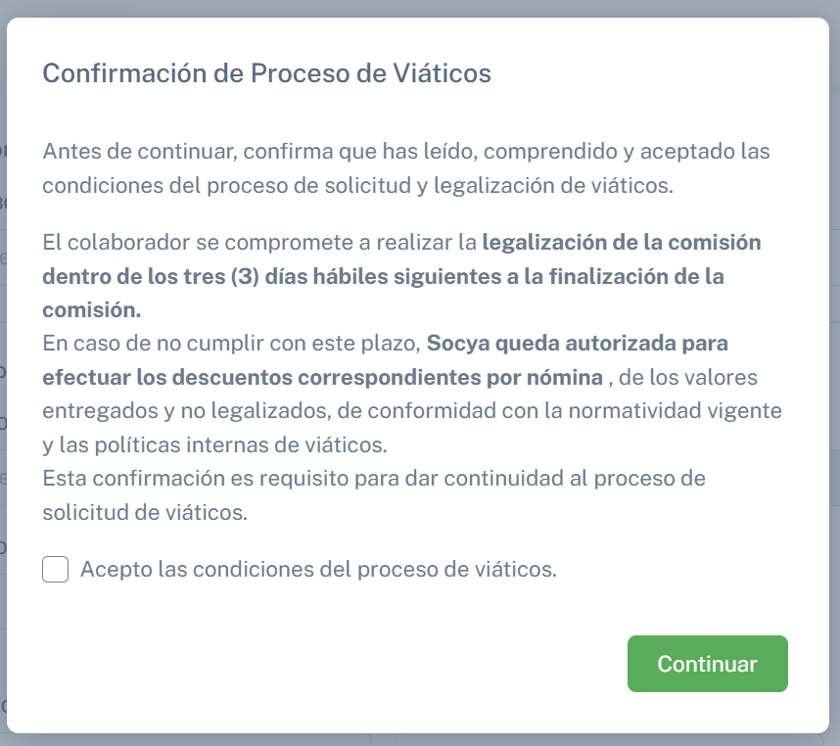
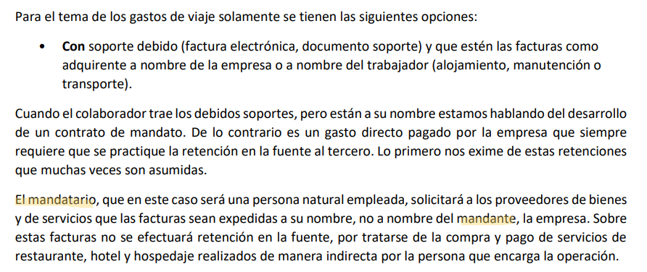

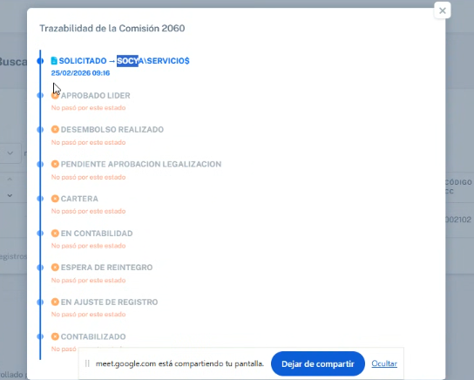
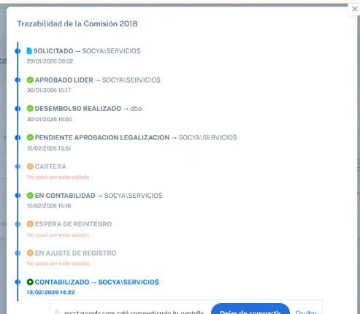

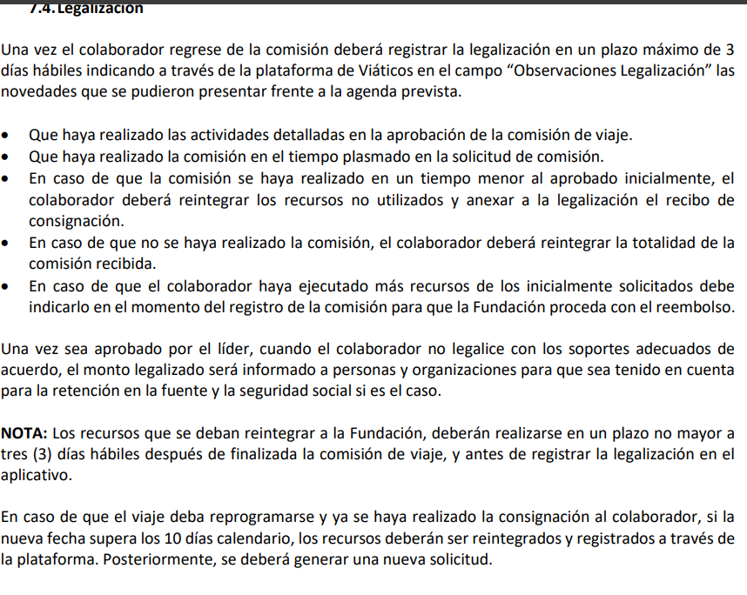

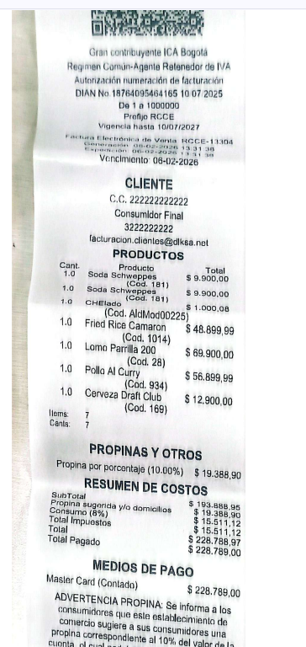
comision 2033

 | Solicitud 1963

 | Sioporte enviado por 840 mil, recibos realizados del colaborador

